Чек-лист
Чек-лист критичного функционала сайта https://meduza.io/
Раздел | Функция | Yandex 22.1.3.848 (64-bit) + Windows10 (разрешение 1920*1080) | Комментарий | Chrome 98.0.4758.101 + Android 11 (разрешение 400*700) | Комментарий

Регистрация | Возможность зарегистрироваться | Ok |  | Ok
 |  |  | 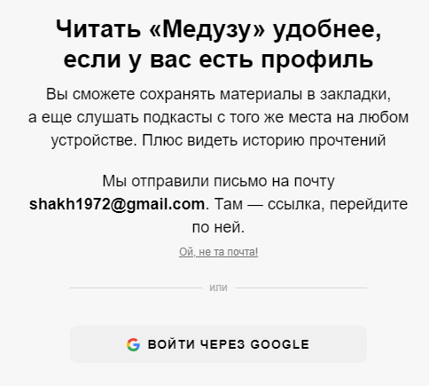

Авторизация | Возможность авторизоваться | Ok |  | Ok
 |  |  | 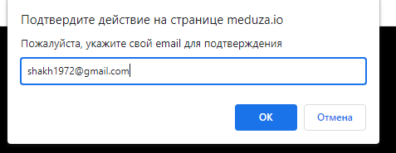 |  | 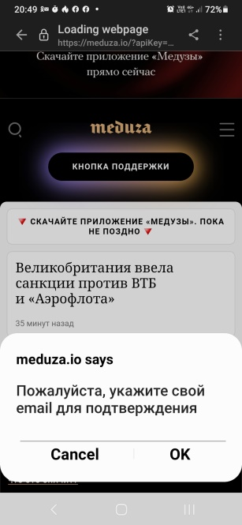
 | Возможность авторизоваться не вводя email | Ok |  | Ok

Просмотр новостей | Возможность просматривать новости переключая разделы главного меню | Ok | Новости | Ok | Новости
 |  |  | Истории |  | Истории
 |  |  | Разбор |  | Разбор
 |  |  | Шапито |  | Шапито
 |  |  | Коронавирус |  | Коронавирус
 |  |  | Магаз |  | Магаз

Соцсети | Возможность перехода по ссылкам соцсетей в футере сайта | Ok | Инстаграм | Ok | Инстаграм
 |  |  | Twitter |  | Twitter
 |  |  | Facebook |  | Facebook
 |  |  | ВКонтакте |  | ВКонтакте
 |  |  | Youtube |  | Youtube

Баг-репорт
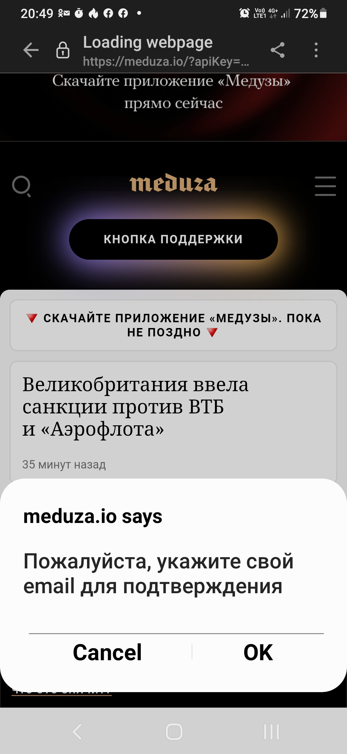
Заголовок: некорректная авторизация по email
Предусловие: открыт сайт meduza.io

Шаги:
1. В шапке главного меню сайта нажать на кнопку "Войти"
2. В открывшемся поле формы "Электронная почта" ввести email
3. Нажать на кнопку "Войти"
4. Перейти на почту и нажать на ссылку | Войти в аккаунт в приложении Meduza
5. В открывшемся поле не вводить email и нажать на кнопку "ОК"

Ожидаемый результат: форма выдает сообщение "Введите email"
Фактический результат: сообщение об ошибке не появляется и форма исчезает

